상품제안서
레코드북 192P (주문제작형) | 상품코드: S26075

 |  |  |  |  |  |  | 02-713-8555 | www.synergygift.co.kr
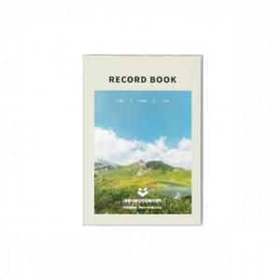 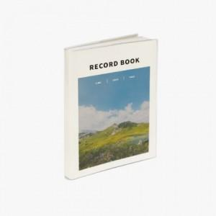

【상세/제작정보】 | 내지 기성(라인+모눈+무지) 총 192P 표지 풀칼라 , 내지 기성(인쇄불가)

【인쇄/포장옵션】 | 풀칼라 / OPP(비닐)

【공급단가】 | 수량 | 100~ | 200~ | 300~ | 500~ | 1,000~
*VAT별도 | 단가 | 5,400원 | 5,130원 | 4,680원 | 4,250원 | 3,840원

【상품 URL】 | https://www.synergygift.co.kr:443/src/goods_detail.php?gdno=26075

